Solicitud gráfica
 | Área: | Matemáticas |  |  | Fecha:
 | Grado: | 8 |  |  | 2015-12-20
 | Título del tema: | Las ecuaciones lineales con una incógnita |  |  | ¿Cuaderno de estudio o recurso? | Recurso
 | Editor: | Josué Malagón |  |  | Motor del recurso | F7B

 | Código guión o recurso: | MA_08_06_REC50 | ← Para determinar este código, visite la hoja de Ayuda
 |  |  |  |  | ESPECIFICACIÓN DE ARCHIVOS A ENTREGAR
Núm. | Archivo Shutterstock o ruta en web | Imagen para: | Tipo | Ubicación de la imagen en el recurso F7B | Nombre imagen SMALL | Tamaño imagen SMALL | Nombre imagen ZOOM | Tamaño imagen ZOOM | Descripción | Observaciones
IMG01 | ver ultima columna | Recurso F7B | Ilustración | Inicio (cuadrado) | MA_08_06_REC50_IMG01.jpg | 350 x 350 px |  |  | Representaciones graficas de ecuaciones lineales
IMG02 | ver ultima columna | Recurso F7B | Ilustración | Inicio (cuadrado) | MA_08_06_REC50_IMG02.jpg | 350 x 350 px |  |  | Sin cotas son medidas de áreas y no del contorno
IMG03 | ver ultima columna | Recurso F7B | Ilustración | Inicio (cuadrado) | MA_08_06_REC50_IMG03.jpg | 350 x 350 px |  |  | Agregar cotas
IMG04 | ver ultima columna | Recurso F7B | Ilustración | Inicio (cuadrado) | MA_08_06_REC50_IMG04.jpg | 350 x 350 px |  |  | Agregar cotas
IMG05 | ver ultima columna | Recurso F7B | Ilustración | Contenido | MA_08_06_REC50_IMG05n.jpg | 320 x 480 px | MA_08_06_REC50_IMG05a.jpg | 800 x 458 px | Ficha 1,1: En la imagen normal solo se muestra el rectángulo de la derecha, en la imagen ampliada se muestra el esquema que se indica a la izquierda, agregar cotas. | 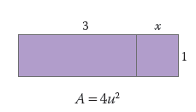 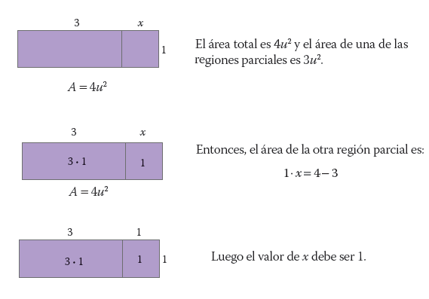
IMG06 | ver ultima columna | Recurso F7B | Ilustración | Contenido | MA_08_06_REC50_IMG06n.jpg | 320 x 480 px | MA_08_06_REC50_IMG06a.jpg | 800 x 458 px | Ficha 1,2: En la imagen normal solo se muestra el rectángulo de la derecha, en la imagen ampliada se muestra el esquema que se indica a la izquierda, agregar cotas. | 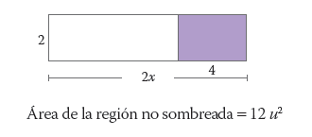 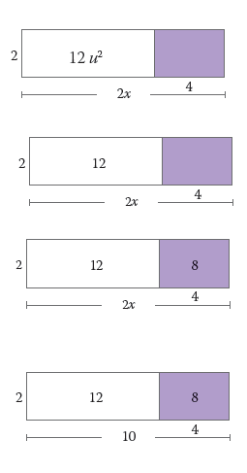
IMG07 | ver ultima columna | Recurso F7B | Ilustración | Contenido | MA_08_06_REC50_IMG07n.jpg | 320 x 480 px | MA_08_06_REC50_IMG07a.jpg | 800 x 458 px | Ficha 2,1. No agregar cotas pues son medidas de áreas y no de los lados. | 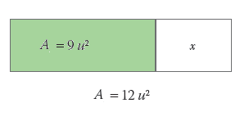
IMG08 | ver ultima columna | Recurso F7B | Ilustración | Contenido | MA_08_06_REC50_IMG08n.jpg | 320 x 480 px | MA_08_06_REC50_IMG08a.jpg | 800 x 458 px | Ficha 3,1: Agregar cotas | 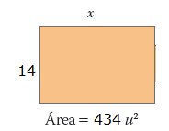
IMG09 | ver ultima columna | Recurso F7B | Ilustración | Contenido | MA_08_06_REC50_IMG09n.jpg | 320 x 480 px | MA_08_06_REC50_IMG09a.jpg | 800 x 458 px | Ficha 4,1: En la imagen normal solo se muestra el rectángulo de la derecha, en la imagen ampliada se muestra el esquema que se indica a la izquierda, agregar cotas. Por favor construir icono del recurso (med y thumb) con la imagen de la derecha (la de tamaño normal) | 